Sheet1
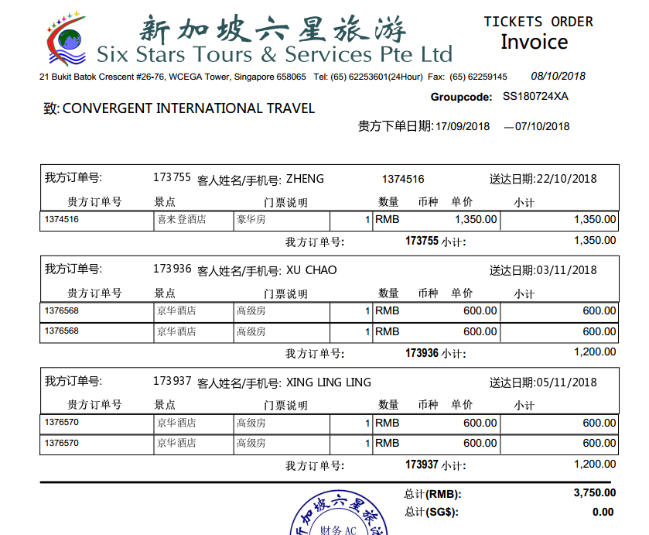
订单 | 金额 | 系统金额 | 差异
1374516 | 1350 | 1350 | 0
1376568 | 1200 | 1200 | 0
1376570 | 1200 | 1200 | 0

 |  | 确定应付：3750 付款编号：P181008142444322

